Detail Design
Bản Thiết Kế Chi Tiết |  |  |  | Chức năng : | Nhập Thông Tin Phỏng Vấn | Người tạo : | ToanHH |  | Ngày Tạo : | 31/03/2023

 | Function List
 | No | Tên Chức Năng | Giải Thích
 | 1 | Hiển thị khởi tạo | Upsert data Ứng Viên vào Database

 | Danh Sách API
 | No | Tên API | Action trên Screen
 | 1 | candidateBy | Khi Hiển thị khởi tạo load data candidate lên bảng

 | Danh Sách API bên ngoài
 | No | Tên API | Action trên Screen

 | Parameter nhận từ Component cha
 | No | Item | Kiểu
 | 1 | candidate | Candidate

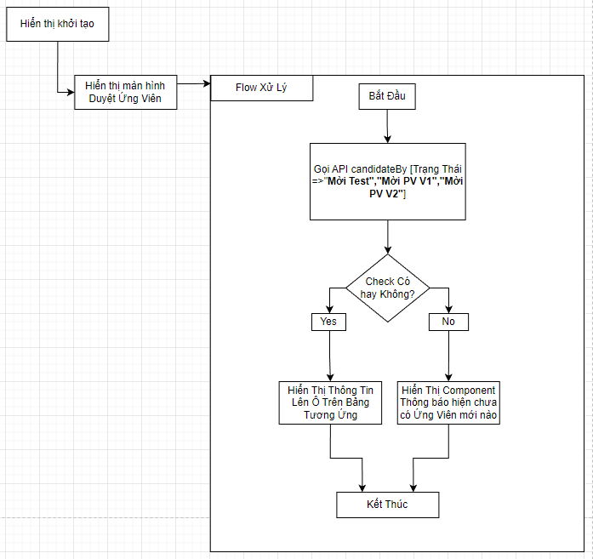

 |  |  |  |  |  | Input
 |  |  |  |  |  | No. | Item | Kiểu | Input vào API | Giải thích
 |  |  |  |  |  | 1 | candidate.status | int | int | Điều kiện lấy list candidate
 |  |  |  |  |  | 2

 |  |  |  |  |  | Output
 |  |  |  |  |  | No. | Item | Kiểu | Output từ API | Giải thích
 |  |  |  |  |  | 1 | Status kết quả xử lý | bool | status | status kết quả xử lý được trả về từ API
 |  |  |  |  |  | 2 | message lỗi | array | message | Nhóm error message được trả về từ API
 |  |  |  |  |  | 3 | candidataList | List<candidate> | List<candidate> | Danh sách các Ứng viên thỏa mãn điều kiện

